contagem do malote
 |  | PROCEDIMENTO OPERACIONAL PADRÃO |  |  |  |  |  | Controle: | TP -001
 |  |  |  |  |  |  |  | Tempo de Cíclo: | 2 MINUTOS
Atividade: |  | Como localizar cupom |  |  |  |  |  | Periocidade | Segunda á Segunda
Setor: |  | Frente de caixa
Responsável : |  | Fiscal de caixa
Criado em: |  | 2026-06-10 |  | Revisado: | Débora Ribeiro |  | Número da Revisão: |  | 0
MATERIAIS NECESSÁRIOS DE ENTRADA
1 | Computador com acesso á internet |  |  |  | 4
2 |  |  |  |  | 5
3
PASSO A PASSO
No síte colaborador.montekali.com.br ,acesse o sistema WRPDV e entrar com seu login e senha.
Clique em relatórios>Vendas>cupons-detalhe.
1 |  |  |  |  |  | 2
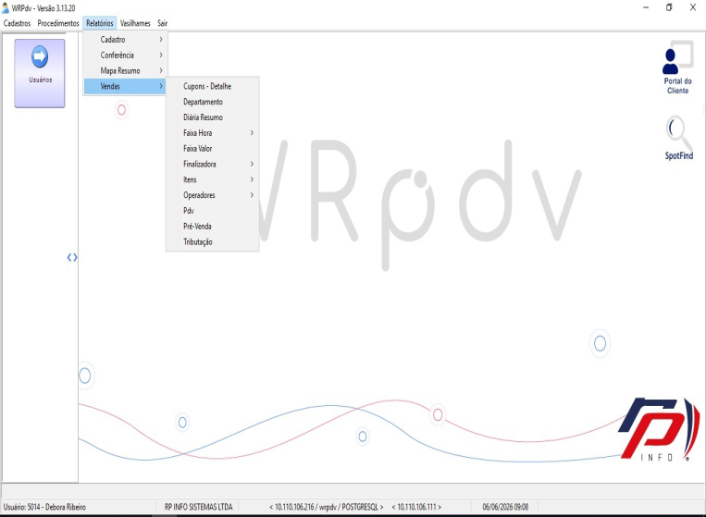
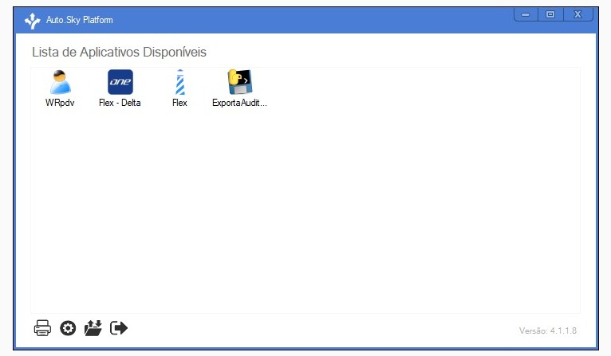

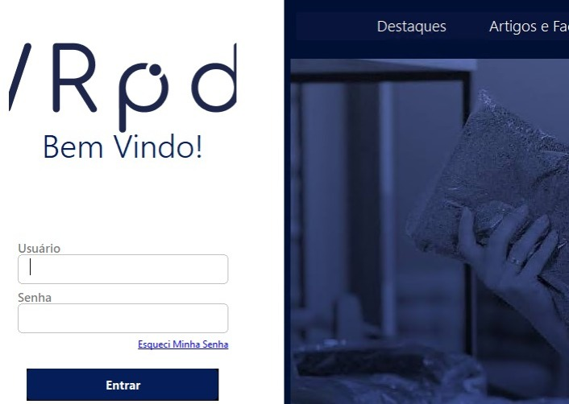

Preencha com todas as informações que o cliente fornecer e vá pressionando "Enter".Abrirá uma caixa com tipo de cupom; clique 01- Venda normal. As datas inicial e final devem ser iguais. Em seguida,aperte "Enter" e aguarde,pois o sistema buscará os dados.
No relatório de cupons, para localizar o cupom desejado ,a busca pode ser feita pelo valor, produto ou horário . Para emitir a NF, é necessário o número do pdv, o número do cupom e a data.
3 |  |  |  |  |  | 4

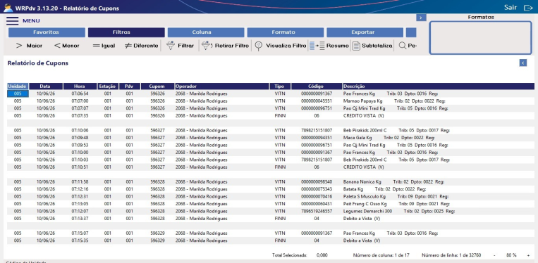
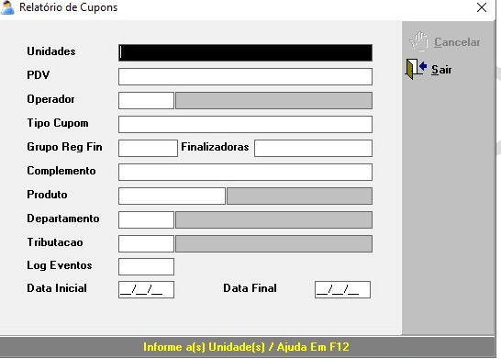

RESULTADO ESPERADO (SAÍDAS)
1 | Cupom localizado com todas as informações necessárias para fazer NFD.
2
APROVAÇÃO
Responsável |  |  | Líder |  |  |  |  | SIM

